상품제안서
페니체 아이콘 가죽 비행기 네임택 | 상품코드: F22532

 |  |  |  |  |  |  | 02-412-0044 | www.easy1.co.kr
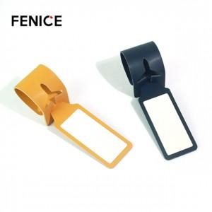

【상세/제작정보】

【인쇄/포장옵션】 | 불박, 금박 / OPP(비닐)

【공급단가】 | 수량 | 200~ | 500~ | 1,000~ | 3,000~ | 5,000~
*VAT별도 | 단가 | 2,390원 | 2,310원 | 2,220원 | 2,140원 | 2,080원

【상품 URL】 | https://easy1.co.kr:443/src/goods_detail.php?gdno=22532

